ウ施設等入居者実績表【記載例】
テナント事業者を有する事業者のみ提出する必要があります。（各テナント事業者の提出は不要）
第４号様式の３（第８条関係）
施設等入居者等における電力使用量実績表（第５期）

 | １ 施設等について【全体】
 | 施設等の名称 |  | 〔施設全体〕電力使用量（kWh）
 |  |  | 令和８年１月分 | 令和８年２月分 | 令和８年３月分 | 合 計
 | ヤマグチショッピングモール |  | 545,236 | 687,129 | 745,612 | 1,977,977

 | ２ 運営事業者直営分について
 | 共用部分の電気料金高騰分 |  | 〔直営分〕電力使用量（kWh）
 | （直営分に計上/各入居者へ転嫁） |  | 令和８年１月分 | 令和８年２月分 | 令和８年３月分 | 合 計
 | 直営分に計上 |  | 56,005 | 118,997 | 98,023 | 273,025
 | ３ 入居者負担分について
 | 店舗等の名称 | 店舗等の運営会社 | 〔入居者負担分〕電力使用量（kWh）
 |  | 会社名 | 令和８年１月分 | 令和８年２月分 | 令和８年３月分 | 合 計
 | ○○スポーツ | (株)○○スポーツ | 126,120 | 140,191 | 161,023 | 427,334
 | スーパー△△ | (株)△△ | 234,210 | 243,812 | 260,211 | 738,233
 | □□被服 | □□(株) | 128,901 | 140,112 | 166,458 | 435,471

 | 集 計 表 |  | 令和８年１月分 | 令和８年２月分 | 令和８年３月分 | 合 計
 | 電力使用量 (kWh) | 施設全体 | 545,236 | 687,129 | 745,612 | 1,977,977
 |  | 直営分 | 56,005 | 118,997 | 98,023 | 273,025
 |  | 入居者負担分 | 489,231 | 524,115 | 587,692 | 1,601,038

 |  |  | OK | OK | OK | OK

貼付台紙（請求書等）
【添付台紙①】電気料金の請求書（写し）

申請者 ：

添付欄

※貼り付けた上、はがれないように
上部をテープで固定してください。
Ａ４サイズの書類は別紙とし
て添付してください。
電子申請の場合、ＰＤＦ形式にて
提出可能です。

＜留意事項＞ 〇令和８年１～３月の電力使用量が確認できる書類が必要です。

貼付台紙（領収書等）
【添付台紙②】電気料金の領収書（写し）

申請者 ：

添付欄

※貼り付けた上、はがれないように
上部をテープで固定してください。
Ａ４サイズの書類は別紙とし
て添付してください。
電子申請の場合、ＰＤＦ形式にて
提出可能です。

＜留意事項＞ 〇領収書、振込通知書等、令和８年１～３月の電気料金の支払いが確認できる書類が必要です。

添付台紙（通帳写し）
【添付台紙③】振込先口座を確認できる書類（通帳の写し）

申請者 ：

通帳の写し添付欄（オモテ面）

実績報告書兼請求書の
振込先の口座名義（漢字）は、
ここを転記してください。

※貼り付けた上、はがれないように
上部をテープで固定してください。

通帳の写し添付欄（表紙裏面見開き１・２ページ）

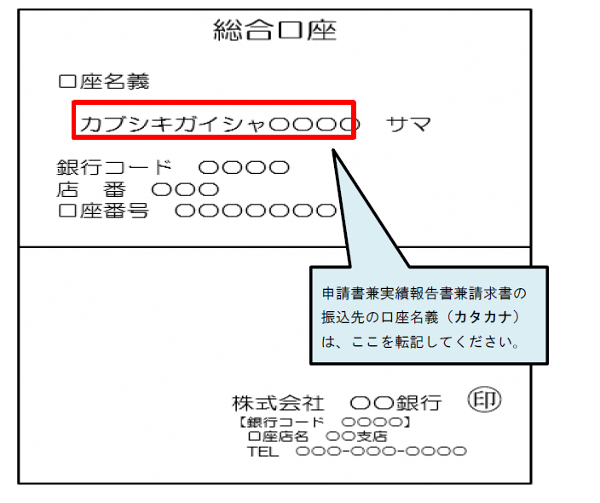

※電子通帳などで、紙媒体の通帳がない場合は、電子通帳等の画面等の写しを提出してください。
当座口座で紙媒体の通帳がない場合も、電子通帳等(銀行名・支店名・預金種別・口座番号・
口座名義が記載)の写しを提出してください。
※画像を貼り付ける場合、数字等がはっきりと確認できる大きさと解像度でお願いします。

